Totalt
Produkter | Utseende i rå form | Mörhet | Saftighet | Smak | Potential
 | Skala 1 -10 x 1 | Skala 1 - 10 x 1 | Skala 1 - 10 x 1 | Skala 1- 10 x 2 | 35-50 poäng = Potentiell Exceptionell råvara
 |  |  |  |  | 30-34 = Utmärkt råvarukvalité
 |  |  |  |  | 25-29 = Hög råvarukvalité
 |  |  |  |  | 20-24 = Standard råvara

1. Wangusgården Mangalitsa | 7.00 | 6.28 | 6.20 | 13.10 | 32.58
2. Rosa Skattlådan Mangalitsa | 6.63 | 6.40 | 6.38 | 13.30 | 32.70
3. Blekslätten Mangalica | 7.93 | 6.90 | 6.58 | 13.90 | 35.30
4. Skalkrike | 6.35 | 5.70 | 5.53 | 11.95 | 29.53
5. Rosa Skattlådan Manga/Linderöd | 5.98 | 5.85 | 5.55 | 11.50 | 28.88
1. medelvärde = summan av alla värden/ antal värden

Ackumulerade värden
 | utseende rå form | Mörhet | Saftighet | Potential | Saftighet | Smak
1. | 7.00 | 6.28 | 6.20 | 32.58 | 1 | 13.10
2. | 6.63 | 6.40 | 6.38 | 32.70 |  | 13.30
3. | 7.93 | 6.90 | 6.58 | 35.30 |  | 13.90
4. | 6.35 | 5.70 | 5.53 | 29.53 |  | 11.95
5. | 5.98 | 5.85 | 5.55 | 28.88 |  | 11.50
6. | 0.00 | 0.00 | 0.00 | 0.00 |  | 0.00
7. | 0.00 | 0.00 | 0.00 | 0.00 |  | 0.00
8. | 0.00 | 0.00 | 0.00 | 0.00 |  | 0.00
9 | 0.00 | 0.00 | 0.00 |  |  | 0.00
10 | 0.00 | 0.00 | 0.00

 | utseende rå form | Mörhet | Saftighet | Smak | Potential
1. | 7.00 | 6.28 | 6.20 | 13.10 | 32.58
2. | 6.63 | 6.40 | 6.38 | 13.30 | 32.70
3. | 7.93 | 6.90 | 6.58 | 13.90 | 35.30
4. | 6.35 | 5.70 | 5.53 | 11.95 | 29.53
5. | 5.98 | 5.85 | 5.55 | 11.50 | 28.88
6. | #REF! | #REF! | #REF! | #REF! | #REF!
7. | #REF! | #REF! | #REF! | #REF! | #REF!
8. | #REF! | #REF! | #REF! | #REF! | #REF!
9 | #REF! | #REF! | #REF! | #REF! | #REF!
10 | #REF! | #REF! | #REF! | #REF! | #REF!

1
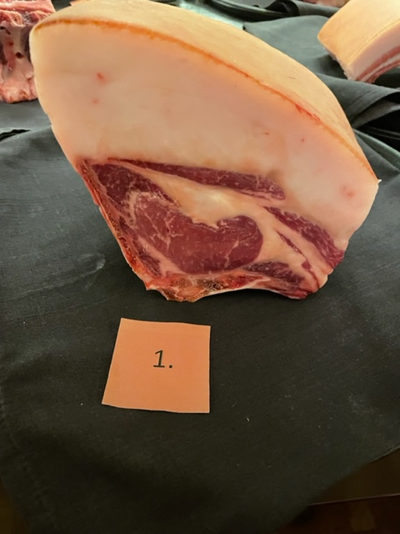

Nummer: | 1
Producent: | Wangusgården
Plats:
Ras: | Mangalitsa
Levnadsätt: | Inne & Ute
Ålder: | 14 månader
Kön: | Sugga
Foder: | Ekologiskt Kravfoder, Spannmål, Koncentrat
Slakteri: | Görviks gård & chark
Slaktdatum: | 2022 10 16
Slaktvikt: | 100 kg

Fettköttprocent: | 50%
Nedkylning: | 4°C
Hängning hel/halv:
Nedskärning detalj:
Hängmörning:
 | Utseende | Mörhet | Saftighet | Smak | #REF! | #REF! | #REF! | #REF!
Kock 1 | 7 | 6 | 6 | 8 | 1 | 1 | 1 | 1
Kock 2 | 6 | 4.5 | 4 | 4.5
Kock 3 | 8 | 7 | 8 | 8
Kock 4 | 8 | 8 | 8 | 7.5
Kock 5 | 5 | 5 | 6 | 7
Kock 6 | 6 | 5 | 4.5 | 6
#REFERENS! | 0 | 0 | 0 | 0
Förpackning
Levererat:

Antal kockar: | 20

Kockar | UTSEENDE | MÖRHET | SAFTIGHET | SMAK | Potential
 | Skala 1-10 | Skala 1 - 10 | Skala 1-10 | Skala 1 - 10 | 35-50 poäng = Exceptionell råvara
 | x 1 | x 1 | x 1 | x 2 | 30-34 = Utmärkt råvarukvalité
 |  |  |  |  | 25-29 = Hög råvarukvalité |  | Utseende | Mörhet | Saftighet | Smak | Total
 |  |  |  |  | 20-24 = Standard råvara | Kock 1 | 7 | 6 | 6 | 8
Kock 1 | 7 | 6 | 6 | 8 |  | Kock 2 | 6 | 4.5 | 4 | 4.5
Kock 2 | 6 | 4.5 | 4 | 4.5 |  | Kock 3 | 8 | 7 | 8 | 8
Kock 3 | 8 | 7 | 8 | 8 |  | Kock 4 | 8 | 8 | 8 | 7.5
Kock 4 | 8 | 8 | 8 | 7.5 |  | Kock 5 | 5 | 5 | 6 | 7
Kock 5 | 5 | 5 | 6 | 7 |  | Kock 6 | 6 | 5 | 4.5 | 6
Kock 6 | 6 | 5 | 4.5 | 6 |  | #REF! | #REF! | #REF! | #REF! | #REF!
Kock 7 | 6.5 | 5 | 5 | 5
Kock 8 | 8 | 6 | 6 | 6
Kock 9 | 7 | 5 | 5 | 5
Kock 10 | 7 | 5 | 6 | 5
Kock 11 | 9 | 10 | 9 | 10
Kock 12 | 7.5 | 6 | 6 | 6
Kock 13 | 9 | 9 | 8 | 10
Kock 14 | 5.5 | 4 | 4.5 | 5
Kock 15 | 7 | 7 | 6 | 6
Kock 16 | 7 | 8.5 | 7 | 6.5
Kock 17 | 6 | 6.5 | 5.5 | 5.5
Kock 18 | 6 | 6 | 6.5 | 6
Kock 19 | 8 | 6 | 7 | 7
Kock 20 | 6.5 | 6 | 6 | 7
summa | 140 | 125.5 | 124 | 262 | 32.58
potential | 7.00 | 6.28 | 6.20 | 13.10 | 32.6

KOCKARNAS KOMMENTARER:
Utseende i rå form:
Bra styckad med djupt mörkröd kött, tjock svål, hängd.
Väl mycket fett kontra kött med doft av svamp, gräs
Svag fin marmorering, med ett hårt fett, bra charkgris!
Mörhet:
Mört med bra tuggmotstånd
Mört med struktur
Saftighet:
Saftigt med en viss torrhet på slutet. Fin härlig saftighet
Något korta torra fibrer som drar ner. Tydliga fibrer tyvärr lite grov.
Smak:
Mycket god smak på fettet, med en smältande känsla och hög smak på köttet.
Milda kokta toner i kött och fett med en pepprighet.
Mild ren smak med lång eftersmak.
Mjölksyrade champinjoner och doften av nystekt fläsk
Lätt smak som skiljer sig från resterande uttryck

2
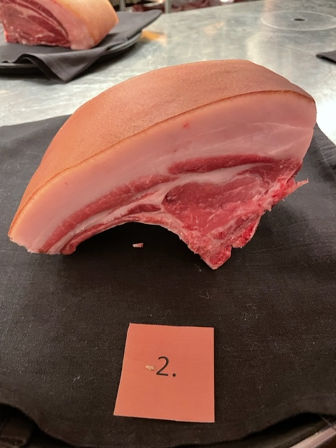

Nummer: | 2.
Producent: | Rosa Skattlådan
Plats:
Ras: | Mangalica
Levnadsätt: | Utomhus i stora hagar, skog, gamla ekar, hagmark, tillgång till sjö
Ålder: | 12 månader
Kön: | Gylta
Foder: | Närproducerat grisfoder, skånsk majs, ekollon de sista 8 veckorna
 | Räddade grönsaker frukt

Slakteri: | Strömbecks Gårdsslakt & Chark
Slaktdatum: | 2022 10 24
Slaktvikt: | 60 kg
Nedkylning:
Hängning hel/halv: | Halvkropp 1 dygn
Nedskärning detalj:
Hängmörning:
 | Utseende | Mörhet | Saftighet | Smak | #REFERENS! | #REFERENS! | #REFERENS! | #REFERENS!
Kock 1 | 7 | 8 | 8 | 8 | 1 | 1 | 1 | 1
Kock 2 | 6.5 | 5 | 4.5 | 5
Kock 3 | 6 | 5 | 4 | 4
Kock 4 | 7 | 6.5 | 6.5 | 6.5
Kock 5 | 7.5 | 5.5 | 7.5 | 6
Kock 6 | 7 | 5 | 4 | 6.5
#REFERENS! | 0 | 0 | 0 | 0
Förpackning
Levererat: | 2022 10 31

Antal kockar: | 20

Kockar | UTSEENDE | MÖRHET | SAFTIGHET | SMAK | Potential
 | Skala 1-10 | Skala 1 - 10 | Skala 1-10 | Skala 1 - 10 | 35-50 poäng = Exceptionell råvara
 | x 1 | x 1 | x 1 | x 2 | 30-34 = Utmärkt råvarukvalité
 |  |  |  |  | 25-29 = Hög råvarukvalité |  | Utseende | Mörhet | Saftighet | Smak | Total
 |  |  |  |  | 20-24 = Standard råvara | Kock 1 | 7 | 8 | 8 | 8
Kock 1 | 7 | 8 | 8 | 8 |  | Kock 2 | 6.5 | 5 | 4.5 | 5
Kock 2 | 6.5 | 5 | 4.5 | 5 |  | Kock 3 | 6 | 5 | 4 | 4
Kock 3 | 6 | 5 | 4 | 4 |  | Kock 4 | 7 | 6.5 | 6.5 | 6.5
Kock 4 | 7 | 6.5 | 6.5 | 6.5 |  | Kock 5 | 7.5 | 5.5 | 7.5 | 6
Kock 5 | 7.5 | 5.5 | 7.5 | 6 |  | Kock 6 | 7 | 5 | 4 | 6.5
Kock 6 | 7 | 5 | 4 | 6.5 |  | #REF! | #REF! | #REF! | #REF! | #REF!
Kock 7 | 7 | 6.5 | 6.5 | 7
Kock 8 | 5 | 7 | 7 | 7.5
Kock 9 | 6 | 5 | 5.5 | 5
Kock 10 | 8 | 7 | 7 | 7
Kock 11 | 10 | 8 | 9 | 9
Kock 12 | 8 | 7.5 | 7.5 | 8.5
Kock 13 | 7.5 | 9 | 8 | 9
Kock 14 | 5 | 4.5 | 4.5 | 6
Kock 15 | 6 | 8 | 8 | 8
Kock 16 | 7 | 9 | 9 | 8
Kock 17 | 6 | 6 | 5.5 | 6
Kock 18 | 7 | 7.5 | 7.5 | 8
Kock 19 | 5 | 4 | 4 | 4
Kock 20 | 4 | 4 | 4 | 4
summa | 132.5 | 128 | 127.5 | 266 | 32.70
potential | 6.63 | 6.40 | 6.38 | 13.30 | 32.7

KOCKARNAS KOMMENTARER:
Utseende i rå form:
Ljust rosa/rött kött, tjock kappa med lagom, viss fnasighet i sågningen,
Vitt fett med en bra tilltalande balans
Låg liten mild doft, mjukt kött.
Mörhet:
Lagom mörhet på köttet, bra
Mörheten drar ner i munkänslan
Saftighet:
Saftigt både kött och fett ligger i bra balans
Lite torr känsla. Bra textur inte smuligt.
Smak:
Lite syrlighet med längre eftersmak, mineralig.
Mild gräddig smak med söt, syrlig gott fett lätt nötig, kola, ekollon, halm, gräs
Lätt smörighet med låga milda toner, champinjon utan större djup som det kan vara.
Balanserad. Saknar smaken i köttet, fettet mycket bra.

3
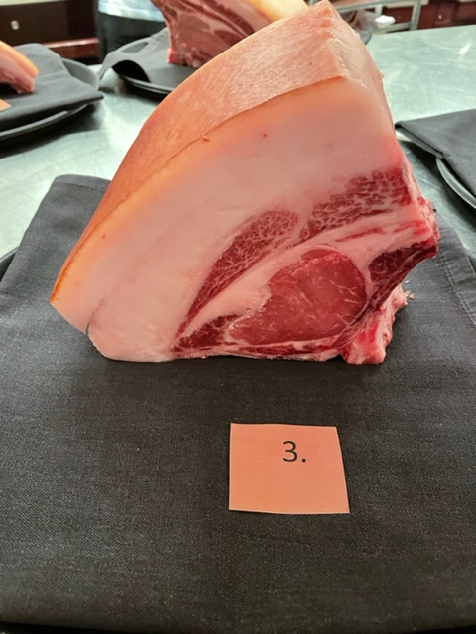

Nummer: | 3.
Producent: | Blekslätten Gård
Plats:
Ras: | Mangalica
Levnadsätt: | Frigående hägn
Ålder: | 30 månader
Kön: | Sugga
Foder: | Spannmål från lokal gård, drav från lokalt bryggeri
 | Svinnbröd från lokalt bageri
Slakteri: | Marieberg Gårdslakteri
Slaktdatum: | 2022 10 11
Slaktvikt: | 129 kg
Fettklass: | 45%
Nedkylning: | Nedkylning i kylrum med andra slaktkroppar
Hängning hel/halv: | Hängd i stock
Nedskärning detalj: | 2022 10 17
Hängmörning: | Hängskåp 4°C 80%
 | Utseende | Mörhet | Saftighet | Smak | #REFERENS! | #REFERENS! | #REFERENS! | #REFERENS!
Kock 1 | 6 | 7 | 7 | 8 | 1 | 1 | 1 | 1
Kock 2 | 8 | 6.5 | 6.5 | 7.5
Kock 3 | 8.5 | 6 | 5 | 5
Kock 4 | 8.5 | 7 | 6 | 6.5
Kock 5 | 8.5 | 7.5 | 7 | 8
Kock 6 | 7 | 7.5 | 7.5 | 8
#REFERENS! | 0 | 0 | 0 | 0
Förpackning | Vaxat papper i gråback
Levererat: | 2022 10 30

Antal kockar: | 20

Kockar | UTSEENDE | MÖRHET | SAFTIGHET | SMAK | Potential
 | Skala 1-10 | Skala 1 - 10 | Skala 1-10 | Skala 1 - 10 | 35-50 poäng = Exceptionell råvara
 | x 1 | x 1 | x 1 | x 2 | 30-34 = Utmärkt råvarukvalité
 |  |  |  |  | 25-29 = Hög råvarukvalité |  | Utseende | Mörhet | Saftighet | Smak | Total
 |  |  |  |  | 20-24 = Standard råvara | Kock 1 | 6 | 7 | 7 | 8
Kock 1 | 6 | 7 | 7 | 8 |  | Kock 2 | 8 | 6.5 | 6.5 | 7.5
Kock 2 | 8 | 6.5 | 6.5 | 7.5 |  | Kock 3 | 8.5 | 6 | 5 | 5
Kock 3 | 8.5 | 6 | 5 | 5 |  | Kock 4 | 8.5 | 7 | 6 | 6.5
Kock 4 | 8.5 | 7 | 6 | 6.5 |  | Kock 5 | 8.5 | 7.5 | 7 | 8
Kock 5 | 8.5 | 7.5 | 7 | 8 |  | Kock 6 | 7 | 7.5 | 7.5 | 8
Kock 6 | 7 | 7.5 | 7.5 | 8 |  | #REF! | #REF! | #REF! | #REF! | #REF!
Kock 7 | 6.5 | 6.5 | 6.5 | 5.5
Kock 8 | 7 | 5 | 4.5 | 5.5
Kock 9 | 8 | 6 | 5 | 6
Kock 10 | 9 | 6 | 6 | 5
Kock 11 | 9 | 10 | 5 | 8
Kock 12 | 7.5 | 6 | 6 | 6
Kock 13 | 9 | 7 | 7 | 9
Kock 14 | 7.5 | 7 | 7 | 6
Kock 15 | 8 | 8 | 8.5 | 9
Kock 16 | 9 | 8 | 9 | 9
Kock 17 | 8 | 6.5 | 7 | 6.5
Kock 18 | 8 | 7.5 | 7 | 7
Kock 19 | 8 | 7 | 8 | 8
Kock 20 | 7.5 | 6 | 6 | 5.5
summa | 158.5 | 138 | 131.5 | 278 | 35.30
potential | 7.93 | 6.90 | 6.58 | 13.90 | 35.3

KOCKARNAS KOMMENTARER:
Utseende i rå form:
Vitt fint fett med rubinröd fin marmorering, torr fin svål med finfin styckning.
Otroligt fin bit, vacker kappa och sammanstättning fett kött.

Mörhet:
Fastare kött med mörhet. Bra mörhet med identitet.
Härligt tuggmotstånd
Saftighet:
Saftigt kött som ligger kvar i munnen, kanske lite mycket kappa vs. Kött.
Kortare fibrer, smörig munkänsla, saftigheten tuggas ur en anings.
Smak:
God nötig, intensiv smak med smöriga toner.
Köttet rider på fett smaken med svamp, nötter
Saknar mer kraftigare köttsmak, utseendet lovar mer.
Smaken är välbalanserad och trevlig, kan klara mer hängning.

4
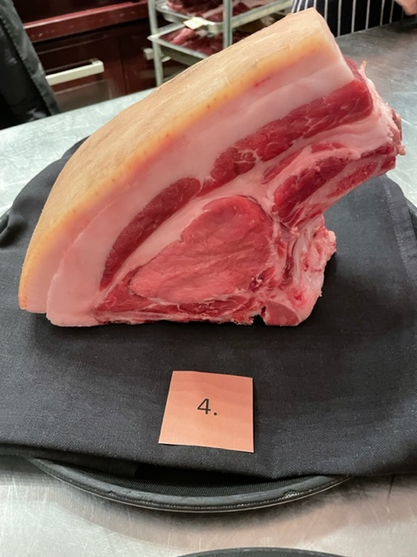

Nummer: | 4.
Producent: | Skalkarike Gård
Plats: | Mariestad, Västra Götaland
Ras: | Mangalitsa/Linderöd
Levnadsätt: | Fritt ute i hage och skog Hydda
Ålder: | 30 mån
Kön: | Kastrat
Foder: | Korn, vete, havre, raps
Slakteri: | Mariebergs Gårdsbutik
Slaktdatum: | 2022 10 18
Slaktvikt: | 178 kg
Formklass:
Fettklass:
Nedkylning: | 4°C 1 dygn
Hängning hel/halv: | Halvkropp till 27/10, 4°C
Nedskärning detalj: | 2022 10 27
Hängmörning: | Hängd på stock 30/10 Marieberg
 | Utseende | Mörhet | Saftighet | Smak | #REFERENS! | #REFERENS! | #REFERENS! | #REFERENS!
Kock 1 | 6 | 5 | 5 | 6 | 1 | 1 | 1 | 1
Kock 2 | 7 | 7 | 6 | 4
Kock 3 | 5 | 4 | 4.5 | 5
Kock 4 | 7 | 6.5 | 6 | 6.5
Kock 5 | 6.5 | 5 | 4.5 | 5
Kock 6 | 6 | 7 | 7 | 4.5
#REFERENS! | 0 | 0 | 0 | 0
Förpackning | Slaktarpapper vaxat
Levererat: | 2022 10 31

Antal kockar: | 20

Kockar | UTSEENDE | MÖRHET | SAFTIGHET | SMAK | Potential
 | Skala 1-10 | Skala 1 - 10 | Skala 1-10 | Skala 1 - 10 | 35-50 poäng = Exceptionell råvara
 | x 1 | x 1 | x 1 | x 2 | 30-34 = Utmärkt råvarukvalité
 |  |  |  |  | 25-29 = Hög råvarukvalité |  | Utseende | Mörhet | Saftighet | Smak | Total
 |  |  |  |  | 20-24 = Standard råvara | Kock 1 | 6 | 5 | 5 | 6
Kock 1 | 6 | 5 | 5 | 6 |  | Kock 2 | 7 | 7 | 6 | 4
Kock 2 | 7 | 7 | 6 | 4 |  | Kock 3 | 5 | 4 | 4.5 | 5
Kock 3 | 5 | 4 | 4.5 | 5 |  | Kock 4 | 7 | 6.5 | 6 | 6.5
Kock 4 | 7 | 6.5 | 6 | 6.5 |  | Kock 5 | 6.5 | 5 | 4.5 | 5
Kock 5 | 6.5 | 5 | 4.5 | 5 |  | Kock 6 | 6 | 7 | 7 | 4.5
Kock 6 | 6 | 7 | 7 | 4.5 |  | #REF! | #REF! | #REF! | #REF! | #REF!
Kock 7 | 6 | 5 | 5 | 6
Kock 8 | 7 | 7 | 7.5 | 7
Kock 9 | 5 | 4 | 4 | 4.5
Kock 10 | 7 | 8 | 7 | 7.5
Kock 11 | 10 | 7 | 6 | 8
Kock 12 | 8 | 6 | 6 | 7.5
Kock 13 | 6 | 6 | 6 | 7
Kock 14 | 6.5 | 3.5 | 4 | 5
Kock 15 | 7 | 6 | 6 | 8
Kock 16 | 5.5 | 5.5 | 6 | 6
Kock 17 | 6 | 6.5 | 6 | 5.5
Kock 18 | 5.5 | 6.5 | 6 | 6.5
Kock 19 | 4.5 | 4 | 4 | 6
Kock 20 | 5.5 | 4.5 | 4 | 4
summa | 127 | 114 | 110.5 | 239 | 29.53
potential | 6.35 | 5.70 | 5.53 | 11.95 | 29.5

KOCKARNAS KOMMENTARER:
Utseende i rå form:
Stortdjur, vit fet kappa, med ljust rosa kött med liten svål, mjukt kött och fett.
Fina lager, gräsig doft, fin färg, med härligt fett mellan lager.
Lite blöt i köttet, låg lyster i köttet, mjuk svål,
Mörhet:
Hårt fast kött med trådighet
Mör, lätt kort, tuggig, inte så tilltalande mörhet.
Saftighet:
Mindre fett, mycket kött ligger länge i munnen.
Långa grova fibrer, smulig, uppfattar inte denna saftig.
Smak:
Viss syrlighet, järn, svamp, ohängd smak,
Nötig, champinjon, mild ganska djup smak, smörigt men lite svag eftersmak
För få lager smakmässigt, smal. Tappar mycket i smaken.
Smaker av mejeriverksamhet, fermenterad grädde, växt snabbt?

5
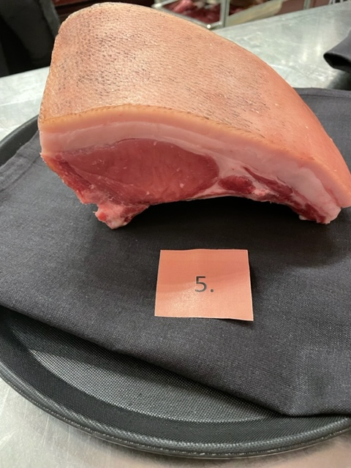

Nummer: | 5.
Producent: | Rosa Skattlådan
Plats:
Ras: | Mangalitsa/Linderöd
Levnadsätt: | Stora hagar, skog, ekar, hagmark
Ålder: | 12 månader
Kön: | Gylta
Foder: | Närproducerat grisfoder, skånsk majs, ekollon de sista 8 veckorna
 | Räddade grönsaker frukt
Slakteri: | Strömbecks Gårdsslakt
Slaktdatum: | 2022 10 24
Slaktvikt: | 72,5 kg
Fettklass:
Nedkylning:
Hängning hel/halv: | Halvkropp 1 dygn
Nedskärning detalj:
Hängmörning:
 | Utseende | Mörhet | Saftighet | Smak | #REFERENS! | #REFERENS! | #REFERENS! | #REFERENS!
Kock 1 | 5 | 5 | 5 | 5.5 | 1 | 1 | 1 | 1
Kock 2 | 7 | 6 | 5 | 6
Kock 3 | 7 | 7.5 | 6 | 7
Kock 4 | 7 | 7 | 7 | 7
Kock 5 | 3.5 | 5 | 5 | 3
Kock 6 | 4 | 4 | 4 | 3.5
#REFERENS! | 0 | 0 | 0 | 0
Förpackning
Levererat: | 2022 10 31

Antal kockar: | 20

Kockar | UTSEENDE | MÖRHET | SAFTIGHET | SMAK | Potential
 | Skala 1-10 | Skala 1 - 10 | Skala 1-10 | Skala 1 - 10 | 35-50 poäng = Exceptionell råvara
 | x 1 | x 1 | x 1 | x 2 | 30-34 = Utmärkt råvarukvalité
 |  |  |  |  | 25-29 = Hög råvarukvalité |  | Utseende | Mörhet | Saftighet | Smak | Total
 |  |  |  |  | 20-24 = Standard råvara | Kock 1 | 5 | 5 | 5 | 5.5
Kock 1 | 5 | 5 | 5 | 5.5 |  | Kock 2 | 7 | 6 | 5 | 6
Kock 2 | 7 | 6 | 5 | 6 |  | Kock 3 | 7 | 7.5 | 6 | 7
Kock 3 | 7 | 7.5 | 6 | 7 |  | Kock 4 | 7 | 7 | 7 | 7
Kock 4 | 7 | 7 | 7 | 7 |  | Kock 5 | 3.5 | 5 | 5 | 3
Kock 5 | 3.5 | 5 | 5 | 3 |  | Kock 6 | 4 | 4 | 4 | 3.5
Kock 6 | 4 | 4 | 4 | 3.5 |  | #REF! | #REF! | #REF! | #REF! | #REF!
Kock 7 | 4.5 | 4.5 | 4.5 | 4
Kock 8 | 6.5 | 6 | 6 | 6
Kock 9 | 5.5 | 4.5 | 4 | 5
Kock 10 | 3 | 5 | 5 | 3
Kock 11 | 9 | 10 | 9 | 9
Kock 12 | 7.5 | 6 | 5 | 8
Kock 13 | 8 | 6 | 5 | 9
Kock 14 | 3.5 | 5 | 5 | 5
Kock 15 | 8 | 8 | 7 | 9
Kock 16 | 9 | 7 | 6 | 5.5
Kock 17 | 5 | 6 | 5.5 | 5
Kock 18 | 6 | 5.5 | 5.5 | 5.5
Kock 19 | 4 | 4 | 5 | 3
Kock 20 | 6.5 | 5 | 6.5 | 6
summa | 119.5 | 117 | 111 | 230 | 28.88
potential | 5.98 | 5.85 | 5.55 | 11.50 | 28.9

KOCKARNAS KOMMENTARER:
Utseende i rå form:
Tunn kappa med tjock svål med mörka strån, låg marmorering.
Mjukt kött, mjukt fett, ohängd, mild mineralig doft,
Liten gris med tunn kappa, elegant storlek, Berkeshire?
Mörhet:
Hårt kött
Positivt tuggig med härlig känsla.
Saftighet:
Upplevs som smuligt i munnen på slutet. Torra knäppiga krispiga fibrer.
Trevlig saftighet utan fett, med mycket finfibriga torr avslutning,.
Smak:
Nötigt fett med syrligt kött, ohängd smak
Lätt levrig ton med nötig kappa med milda lätta eftersmaker
Svamptoner, pepprig, champinjon, rostad god ton i fett.
Lätt syrlighet och palsternacka!
Underbar smak mycket sötma, syrlighet, champinjon och grädde.
Rostad popcorna

